상품제안서
베이스어스 무선 블루투스 이어폰 TWS 노이즈캔슬링 Bowie M2s 블랙 | 상품코드: F31539

 |  |  |  |  |  |  | 02-412-0044 | www.easy1.co.kr
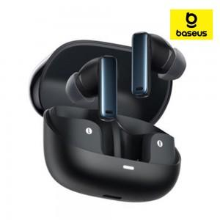

【상세/제작정보】

【인쇄/포장옵션】 | 레이저 / 포장지포장

【공급단가】 | 수량 | 50~ | 100~ | 500~ | 1,000~ | 2,000~
*VAT별도 | 단가 | 22,800원 | 22,420원 | 21,850원 | 21,460원 | 20,900원

【상품 URL】 | http://www.easy1.co.kr/src/goods_detail.php?gdno=31539

